Sheet1
返回首页
不同形状物体惯量计算

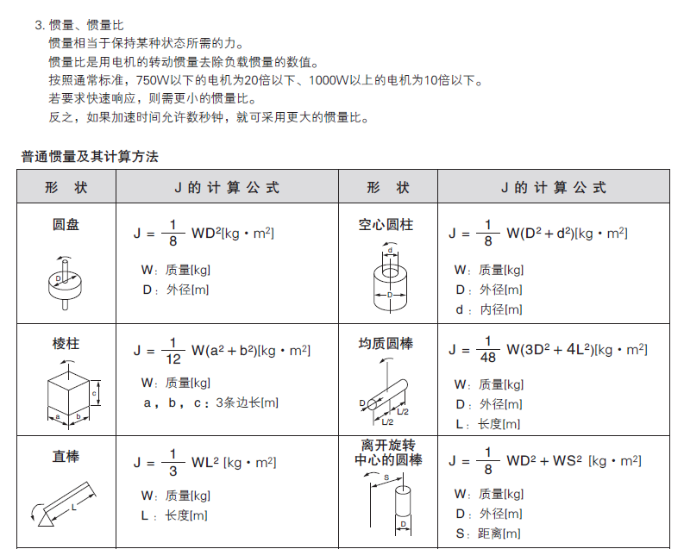
J0 ＝ | x0轴(通过重心的轴)的 惯性惯量 [kg·m2] |  |  |  | 铁 | 7.9x103kg/m3
Jx ＝ | x轴的惯性惯量 [kg·m2] |  |  |  | 铝 | 2.8x103kg/m3
Jy ＝ | y轴的惯性惯量 [kg·m2] |  |  |  | 黄铜 | 8.5x103kg/m3
m ＝ | 质量（kg） |  |  |  | 尼龙 | 1.1x103kg/m3
d0 ＝ | 外径（m）
d1 ＝ | 外径（m） |  |  |  | 圆周率 | 3.14159
l ＝ | 长度（m）

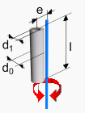
圆柱体惯量计算-圆柱体长度方向中心线和旋转中心线平行
 |  |  | 国际单位
外径d0（mm） | 80 | 参数输入区 | 0.08 | m
内径d1（mm） | 60 |  | 0.06 | m
长度L（mm） | 10 |  | 0.01 | m
密度ρ（kg/m3) | 7.8
重心线与旋转轴线距离e (mm) | 0 |  | 0 | m

物体质量m（kg） | 0.000 | 自动计算
物体惯量（kg.cm2） | 0.002 |  | 2.144135175E-07 | kg.m2

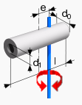
圆柱体惯量计算-圆柱体长度方向中心线和和旋转中心线垂直
外径d0（mm）： | 200 | 参数输入区 | 0.2 | m
内径d1（mm）： | 100 |  | 0.1 | m
长度L（mm）： | 400 |  | 0.4 | m
密度ρ（kg/m3)： | 7800
重心线与旋转轴线距离e (mm) | 100 |  | 0.1 | m

计算结果：
物体质量m（kg） | 73.513206 | 自动计算 | 0.73513206
物体惯量（kg.cm2） | 19450.369087 |  | 1.9450369087 | kg.m2

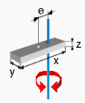
方形物体惯量计算
长度x（mm）： | 50 | 参数输入区 | 0.05 | m
宽度y（mm）： | 10 |  | 0.01 | m
高度z（mm）： | 1 |  | 0.001 | m
密度ρ（kg/m3)： | 7800
重心线与旋转轴线距离e (m) | 10 |  | 0.01 | m

计算结果：
物体质量m（kg） | 0.0039 | 自动计算
物体惯量（kg.cm2） | 0.01235 |  | 0.000001235 | kg.m2

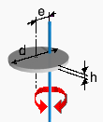
饼状物体惯量计算
直径d（mm） | 600 | 参数输入区 | 0.6 | m
厚度h（mm） | 20 |  | 0.02 | m
密度ρ（kg/m3) | 7890
重心线与旋转轴线距离e (mm) | 0 |  | 0 | m

计算结果：
物体质量m（kg） | 44.617 | 自动计算
物体惯量（kg.cm2） | 20077.587531 |  | 2.0077587531 | kg.m2

直线运动物体惯量计算
电机每转1圈物体直线运动量A (m） | 0.1 | 参数输入

物体质量m（kg） | 100

物体惯量（kg.cm2） | 253.30338702 | 自动计算 | 0.025330338702 | kg.m2

球形惯量计算
惯量J0（kg.cm2） | 10 | 参数输入 | 0.001 | kg.m2
质量m（kg） | 20
重心线与旋转轴线距离e (mm) | 10 |  | 0.1 | m

计算结果：
质量m1（kg） | 20 | 自动计算
惯量J1（kg.cm2） | 30 |  | 0.003 | kg.m2

